CEE Equity
CENTRAL AND EASTERN EUROPEAN EQUITY

CHARAKTERISTIKA FONDU
STRUKTURA FONDU
47,30% finanční služby | 47.30%
3,40% spotřeba - cyklická | 3.40%
4,30% materiály | 4.30%
3,80% spotřeba - necyklická | 3.80%
6,30% komunikační služby | 6.30%
1,60% hotovost | 1.60%
12,80% utility | 12.80%
6,10% ostatní | 6.10%
14,40% energetika | 14.40%
Název fondu: | Central and Eastern European Equity

AKCIOVÝ FOND
Investiční manažer: | Generali Investments Partners S.p.A.
Hodnota fondu: | 143,70 mEUR
Počátek obchodování: | 2004-04-23
Investiční cíl: Fond investuje především do akcií společností, které leží či mají největší příjmy z operací ve střední a východní Evropě a jsou kótované na burzách členů CEE. Investičním cílem je dosáhnout dlouhodobý růst investovaného kapitálu a překonat výkonnost benchmarku (který je MSCI EFM Selected Countries Special Weighted – Net Total Return Index).

POPLATKY GENERALI ČESKÁ POJIŠŤOVNA A.S.*
TOP 10
GENERALI INVESTMENTS LUXEMBOURG SA
Rozdíl mezi nákupním a prodejním kurzem podílových jednotek: | Běžné/jednorázové pojistné: 5 %/0 % Mimořádné pojistné 2% resp. 3 %** | Společnost |  |  | % v portfoliu | Sektor
Částečný odkup: | 0,25 % z odkoupené částky, minimálně však 50 Kč a maximálně 500 Kč | CEZ AS (CEZ CK) |  |  | 9.21 | utility
Poplatky za přemístění: | V každém poj. roce 2 zdarma, jinak 0,25 % akt. hodnoty přemístěných jednotek, min. 50 Kč a max. 500 Kč. | PKO Bank Polski SA (PKO PW) |  |  | 7.46 | finanční služby
Poplatky za správu fondu***: | 2 % p.a. | OTP Bank PLC (OTP HD) |  |  | 6.42 | finanční služby
* výtah ze sazebníku poplatků k IŽP týkající se fondů, v případě rozdílů platí sazebník poplatků |  | Komercni banka AS (KOMB CK) |  |  | 5.45 | finanční služby
** závisí na produktu *** náklady za správu fondu jsou započtené v NAV (t.j. v kurzu) |  | BANK PEKAO SA (PEO PW) |  |  | 4.71 | finanční služby
KOMENTÁŘ K TRHU
KOMENTÁR TRHU
KOMENTÁŘ TRHU
KOMENTÁŘ TRHU
VÝKONNOST FONDU
 |  | Powszechny Zaklad Ubezpieczen |  |  | 4.59 | finanční služby
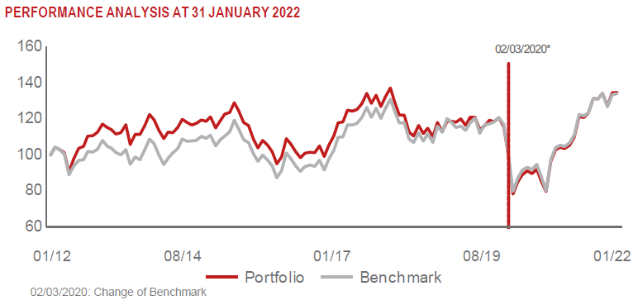 |  | ERSTE GROUP BANK AG (EBS AV) |  |  | 4.08 | finanční služby
 |  | MONETA MONEY BANK AS (MONET CK) |  |  | 4.06 | finanční služby
 |  | BANCA TRANSILVANIA SA (TLV RE) |  |  | 4.03 | finanční služby
 |  | LPP SA (LPP PW) |  |  | 3.52 | spotřeba - necyklická

STATISTIKY
 |  | STD | IR | TE | Rating Morningstar(4) |  | Quartile Morn.
 |  | 14.74% | 2.20% | 0.92% | x |  | x
 |  | (1) Standard Deviation (Směrodatná odchylka): míra rizika, volatilita výkonnosti fondu. (2) Information Ratio (Informační poměr): poměr průměrně dosaženého výnosu oproti odchylce od indexu. (3) Tracking Error: směrodatná odchylka rozdílu výkonnosti fondu a jeho benchmarku.

VÝKONNOST (EUR)

 |  | 1 měsíc (%) | YTD (%) |  | 1 rok (%) | od počátku (%)
Central and Eastern European Equity (ISIN: LU0145470703) |  | 4.70 | 4.70 |  | 28.17 | -13.48
Benchmark * |  | 0.44 | 0.44 |  | 27.07 | 108.63
Excess Return |  | 4.26 | 4.26 |  | 1.10 | -122.11
Leden 2022
* MSCI EFM Selected Countries Special Weighted – Net Total Return Index
Hodnota investice do podílových fondů může růst, klesat nebo stagnovat podle situace na finančních trzích. Minulé výnosy nejsou zárukou výnosů v budoucnu.

